Feuil1
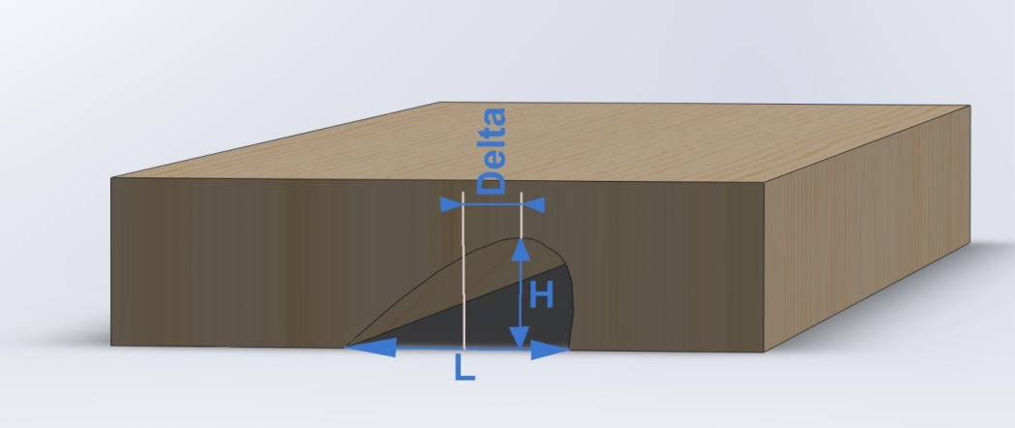
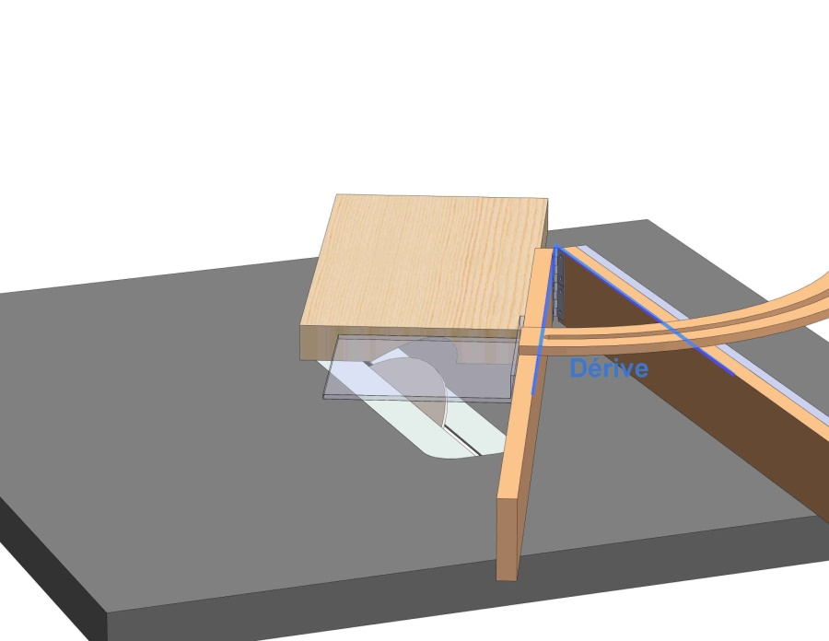
Paramètres de coupe pour réaliser un profil courbe à la scie circulaire

Information de départ

Diamètre de la lame utilisée | d | 400
Rayon de la lame | R | 200
Angle de dérive | H | 48
Angle d'inclinaison | I | 0
Profondeur du profil | P | 4.5
Hauteur de lame sortie à la verticales | h | 4.5
Corde | C | 84.4
Largeur du profil | L | 62.7
Décalage entre milieu et le point le plus profond du profil | Delta | 0.0

